Estadísticas
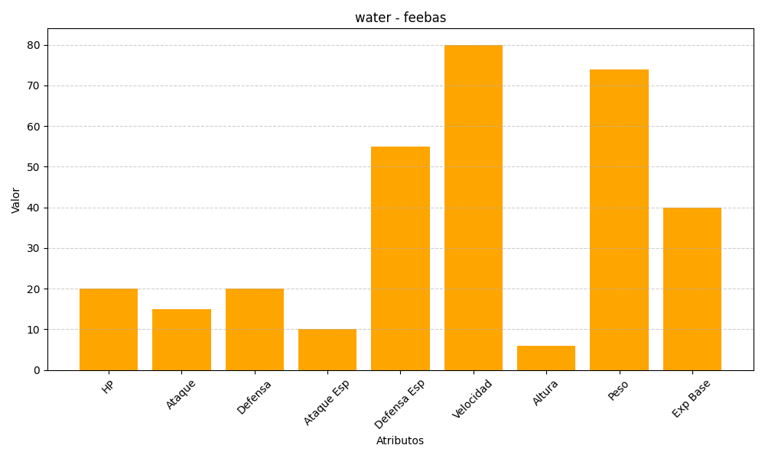
ID | Nombre | Tipo | HP | Ataque | Defensa | Ataque Especial | Defensa Especial | Velocidad | Altura | Peso | Experiencia Base
349 | feebas | water | 20 | 15 | 20 | 10 | 55 | 80 | 6 | 74 | 40

